상품제안서
강력원형 자석홀더 | 상품코드: S30678

 |  |  |  |  |  |  | 02-713-8555 | www.synergygift.co.kr
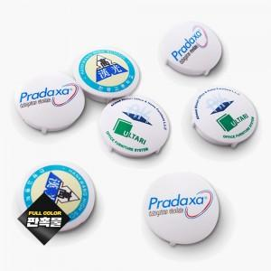

【상세/제작정보】

【인쇄/포장옵션】 | 풀칼라 / OPP(비닐)

【공급단가】 | 수량 | 500~ | 1,000~ | 3,000~ | 5,000~ | 10,000~
*VAT별도 | 21mm | 710원 | 700원 | 680원 | 660원 | 630원
 | 27mm | 740원 | 730원 | 710원 | 680원 | 650원
 | 32mm | 790원 | 780원 | 760원 | 730원 | 700원
 | 38mm | 950원 | 940원 | 920원 | 880원 | 840원

【상품 URL】 | https://www.synergygift.co.kr:443/src/goods_detail.php?gdno=30678

